読書記録 Reading Log
Reading record

No. | Title | Date of the reading | Rating | Comment
ex. |  | 20 17 年 4月 3日 | ★★★★☆ | I really want to meet Azuma sensee !
1 |  | 20 年 月 日
2 | 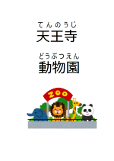 | 20 年 月 日
3 | 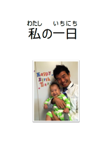 | 20 年 月 日
4 | 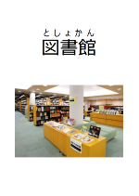 | 20 年 月 日
5 | 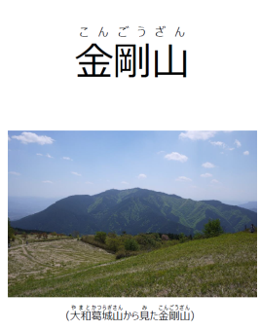 | 20 年 月 日
6 |  | 20 年 月 日
7 | 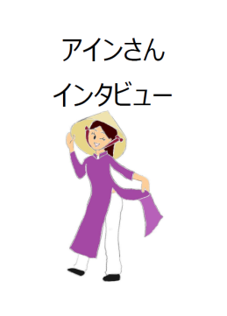 | 20 年 月 日
copyright(c) The Japan Foundation. All Rights Reserved.

